例8-1
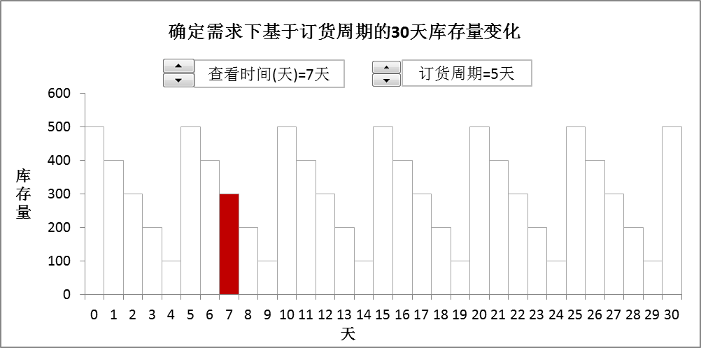
【例8-1】某公司经销一种商品，初始库存量为0，每次最多订货1000件，最长每隔10天订一次货。在每天需求固定100件，订货能即时到货（即交货期为零）的情况下，管理人员想借助模型随时了解两种不同订货策略下一个月（30天）内的每天库存量。参照下面两图形建立模型。

订货周期策略库存量变化图形
确定需求下基于订货周期的30天库存量变化
 | 当前库存量 | 库存量
0 | 0 | 500
1 | 0 | 400
2 | 0 | 300
3 | 0 | 200
4 | 0 | 100
5 | 0 | 500
6 | 0 | 400
7 | 300 | 300
8 | 0 | 200
9 | 0 | 100
10 | 0 | 500
11 | 0 | 400
12 | 0 | 300
13 | 0 | 200
14 | 0 | 100
15 | 0 | 500
16 | 0 | 400
17 | 0 | 300
18 | 0 | 200
19 | 0 | 100
20 | 0 | 500
21 | 0 | 400
22 | 0 | 300
23 | 0 | 200
24 | 0 | 100
25 | 0 | 500
26 | 0 | 400
27 | 0 | 300
28 | 0 | 200
29 | 0 | 100
30 | 0 | 500
查看时间(天)=7天
订货周期=5天

订货量策略库存量变化图形
确定需求下基于订货量的30天内库存量变化
 | 当前库存量
0 | 0 | 800
1 | 0 | 700
2 | 0 | 600
3 | 0 | 500
4 | 0 | 400
5 | 0 | 300
6 | 0 | 200
7 | 100 | 100
8 | 0 | 800
9 | 0 | 700
10 | 0 | 600
11 | 0 | 500
12 | 0 | 400
13 | 0 | 300
14 | 0 | 200
15 | 0 | 100
16 | 0 | 800
17 | 0 | 700
18 | 0 | 600
19 | 0 | 500
20 | 0 | 400
21 | 0 | 300
22 | 0 | 200
23 | 0 | 100
24 | 0 | 800
25 | 0 | 700
26 | 0 | 600
27 | 0 | 500
28 | 0 | 400
29 | 0 | 300
30 | 0 | 200
查看时间(天)=7天
订货量=800

